接龙表
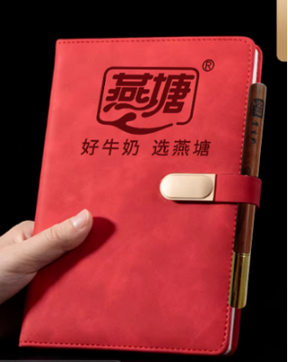
2026春季鱼湾中心小学教职工巴氏鲜奶补贴订购申请表（20份起送，特殊申请除外
本学期3月15日前订购一份赠送1本笔记本+1支花梨木圆珠笔
序号 | 职工姓名 | 联系电话 | 订购种类（打√） |  | 订购份数（100盒/210元） |  | 备注
 |  |  | 鲜奶（ ） 保质期7天 | 乳酸（ ） 保质期15天 | 市场原价 （3.5元/盒） | 职工优惠价6折购 （2.1元/盒） | 如果二个打√就各50支
1 | 梁松梧 | 18374959725 | ✔ |  | 350 | 210 | 上学期剩余，订50支 | 3.22 已收款105，欠50支牛奶款下学期付（欠的50支一半鲜奶一半酸奶）
2 | 温福菜 | 15917621938 | ✔ |  | 350 | 210 |  | 3.22 已收款
3 | 胡冬凤 | 13927692565 | ✔ |  | 350 | 210 | 上学期有剩余，50支 | 3.22 已收款，只送1份礼品
4 | 彭冠达 | 19878098884 | ✔ |  | 350 | 210 | 上学期有剩余，50支
5 | 蓝沛华 | 13620587236 | √ | √ | 350 | 210 |  | 3.22 已收款
6 | 邓媛 | 13416583854 | ✓ |  | 350 | 210 |  | 3.23 已收款
7 | 林嘉怡 | 17260123628 | √ |  | 350 | 210 | 上学期有剩余，50支 | 3.22 已收款105，不赠礼品
8 | 范小黎 | 13824931508 | √ |  | 350 | 210 |  | 3.24 已收款
9 | 王桂潮 | 18211392332 | √ |  | 350 | 210 |  | 3.24 已收款
10 | 张芳莉 | 13610542875 | √ |  | 350 | 210 | 上学期有剩余，订50支 | 3.22 已收款105
11 | 巫诗颖 | 13425249445 | √ |  | 350 | 210 |  | 3.23 已收款
12 | 李楚枫 | 15530862873 | √ |  | 350 | 210 |  | 3.22 已收款
13 | 陈冬笋 | 15119764348 | √ |  | 350 | 210 |  | 3.22 已收款
14 | 李明锋 | 13553919020 | √ | √ | 350 | 210 |  | 已收款
15 | 胡可国 | 13631051847 | √ | √ | 350 | 210 |  | 已收款
16 | 蓝兴洁 |  | √ | √ | 350 | 210 | 各一份 | 3.22 已收款420
17 | 范燕玲 |  | √ |  | 350 | 210 |  | 上学期剩下
18 | 华丽丹 |  | √ |  | 350 | 210 |  | 不能加微信
19 |  |  |  |  | 350 | 210
20 |  |  |  |  | 350 | 210
21 |  |  |  |  | 350 | 210
22 |  |  |  |  | 350 | 210
23 |  |  |  |  | 350 | 210
24 |  |  |  |  | 350 | 210
25 |  |  |  |  | 350 | 210
26 |  |  |  |  | 350 | 210
27 |  |  |  |  | 350 | 210
28 |  |  |  |  | 350 | 210
29 |  |  |  |  | 350 | 210
30 |  |  |  |  | 350 | 210
31 |  |  |  |  | 350 | 210
32 |  |  |  |  | 350 | 210
33 |  |  |  |  | 350 | 210
34 |  |  |  |  | 350 | 210

